L. Emergencia 2023
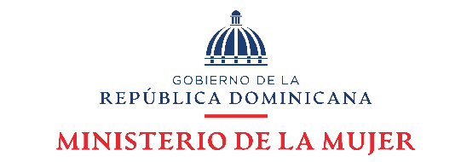

Departamento de Investigación y Estadística Observatorio de Igualdad y Equidad de Género

Datos estadísticos Enero - Marzo 2023

Línea *212
Cuadro 1

República Dominicana: Número de llamadas a través de la Línea Mujer del Ministerio de la Mujer, por tipo de caso, según mes, enero-marzo 2023
Mes | Número de atenciones | Tipos de casos
 |  | Caso aún abierto | Coordinación 911 | Orientación y/o Referimiento | Rescate
Total | 2,568 | 356 | 1,527 | 663 | 22
Enero | 992 | 125 | 596 | 261 | 10
Febrero | 752 | 110 | 454 | 184 | 4
Marzo | 824 | 121 | 477 | 218 | 8
Fuente: Departamento de Investigación y Estadística del Ministerio de la Mujer.

